Hoja1
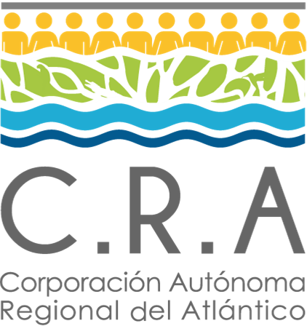 |  |  | Normograma |  |  |  |  | 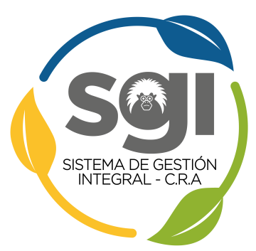
 |  |  | Proceso: Soporte Jurídico

 |  |  | Codigo: SJ-NM-01 |  | Versión: 2 |  | Fecha: 29/10/2020

Objetivo del proceso |  | Defender los intereses de la Corporación en sede administrativa, prejudicial y judicial; propender por el buen desarrollo del trámite correspondiente a los derechos de petición y optimizar las políticas de daño antijurídico de la Entidad.

Sc | Normatividad |  |  | Tipo |  | Articulos |  | Observaciones
1 | CONSTITUCION POLÍTICA DE COLOMBIA DE 1991 |  |  | CONSTITUCIÓN POLÍTICA |  | 23, 29, 86, 87, 88, 89, 90. |  | Normas referentes a peticiones y acciones judiciales
2 | LEY 1755 DE 2015 |  |  | LEY |  | 1 a 2 |  | La Ley 1755 sustituyó los arts. 13 a 33 de la Ley 1437 de 2011
3 | LEY 1712 DE 2014 |  |  | LEY |  | 11, 26 y 27 |  | Esta Ley regula el derecho de acceso a la informacion pública
4 | LEY 1564 DE 2012 |  |  | LEY |  | TODO |  | Código General del Proceso
5 | LEY 1437 DE 2011 |  |  | LEY |  | 1 a 309 |  | Normas referentes al Procedimiento Administrativo y a la Jurisdicción de lo Contencioso Administrativo
6 | DECRETO 491 de 2020 |  |  | DECRETO |  | 4, 5 y 6 |  | Normas sobre derechos de peticion y actuaciones administrativas
7 | DECRETO 806 de 2020 |  |  | DECRETO |  | 1 a 16 |  | Regula actuaciones judiciales, de manera transitoria por el termino de 2 años
8 | DECRETO 1166 DE 2016 |  |  | DECRETO |  | 2.2.3.12.2, 2.2.3.12.3, 2.2.3.1.2.3, 2.2.3.12.4. |  | Normas referentes a peticiones verbales
8 | DECRETO 1494 DE 2015 |  |  | DECRETO |  | 4 |  | Decreto modificatorio de la Ley 1712 de 2014
9 | PLAN DE ACCIÓN INSTITUCIONAL 2020-2023 |  |  | INTERNO |  | Línea Estratégica No.5: Sostenibilidad Institucional |  | Formulado de acuerdo al Decreto 1076 de 2015 y la Resolución 0964 de 2007

